List1
Příloha č. 2 - specifikace plnění VZ - čistící, úklidové prostředky, drogistické a jiné zboží pro ÚKZÚZ Zkušební stanici (ZS), Uherský Ostroh, PSČ 687 24
Popis zboží VZ 3/2021 ÚKZÚZ ZS Uherský Ostroh | obrázek + množství | ks, role, balení | cena za ks, roli, balení bez DPH | cena za ks, roli, balení s DPH | Cena celkem bez DPH | Cena celkem s DPH
1 ) CIF krém original 500 m | 5 kusů | 5 | 0.00 | 0.00 | 0.00 | 0.00
2) Domestos 24H Plus např. Pine fresh Čistič WC 750 ml | 12 kusů | 12 | 0.00 | 0.00 | 0.00 | 0.00
3) Osvěžovač GLADE Aerosol Vůně čistoty 300 ml | 12 kusů | 12 | 0.00 | 0.00 | 0.00 | 0.00
4) BREF Blue Aktiv Eucalyptus 3 x 50 g - WC blok | 15 balení | 15 | 0.00 | 0.00 | 0.00 | 0.00
5) PULIRAPID Extra 500 ml čisticí prostředek na rez a vodní kámen, ve spreji | 2 kusy | 2 | 0.00 | 0.00 | 0.00 | 0.00
6) Odstraňovač vodního kamene Pulirapid Classico | 5 kusů | 5 | 0.00 | 0.00 | 0.00 | 0.00
7) Solvina original mycí pasta na ruce, 450 g | 12 kusů | 12 | 0.00 | 0.00 | 0.00 | 0.00
8) KARCHER RM 503 ČISTIČ SKEL 500 ml 62958400 | 2 kusy | 2 | 0.00 | 0.00 | 0.00 | 0.00
9) Sidolux Window Nano Code Anti Fog na okna skla a zrcadla s Nano technologií rozprašovač 500 ml | 4 kusy | 4 | 0.00 | 0.00 | 0.00 | 0.00
10) Houbička na nádobí 5 ks v balení, velké, rovné | 4 balení | 4 | 0.00 | 0.00 | 0.00 | 0.00
11) Katrin 35298, Papírové ručníky ZZ, 2vrstvé recykl, 20bal. x 200 útržků , bílé, Handy Pack | 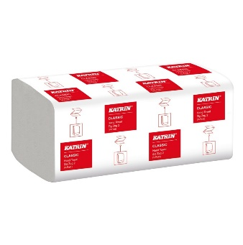 1 karton | 1 | 0.00 | 0.00 | 0.00 | 0.00
12) Švédská utěrka | 5 kusů | 5 | 0.00 | 0.00 | 0.00 | 0.00
13) Spontex Economic - víceúčelová utěrka, 3 ks v balení | 5 balení | 5 | 0.00 | 0.00 | 0.00 | 0.00
14) TP Paloma exclusive 10 x 150 – bílý 10 balení po 10 rolích, 150 útržků | 10 balení | 10 | 0.00 | 0.00 | 0.00 | 0.00
CELKEM |  |  |  |  | 0.00 | 0.00

